Sheet1
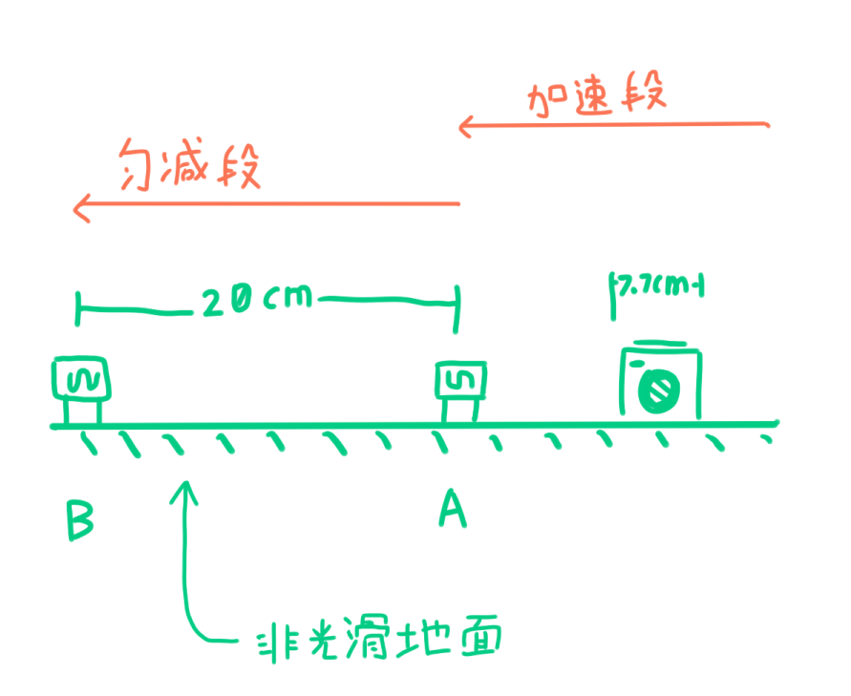
t1 | t2 | △t | v1 | v2 | △a
44 | 79 | 169 | 0.45454545455 | 0.25316455696 | -1.1916029443
52 | 144 | 242 | 0.38461538462 | 0.13888888889 | -1.0153987427
52 | 106 | 230 | 0.38461538462 | 0.18867924528 | -0.85189625797
56 | 115 | 248 | 0.35714285714 | 0.17391304348 | -0.73882989381
50 | 102 | 219 | 0.4 | 0.19607843137 | -0.93114871519
51 | 100 | 222 | 0.39215686275 | 0.2 | -0.86557145381

